상품제안서
쿠비녹스 믹싱볼 채망3종세트 | 상품코드: S12922

 |  |  |  |  |  |  | 02-713-8555 | www.synergygift.co.kr
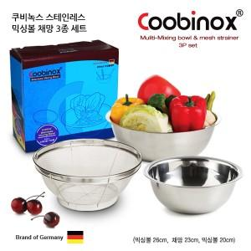

【상세/제작정보】 | 커다란 믹싱볼 작은 믹싱볼과 채망이 있어 야채등을 씻고 물기를 뺄때 유용하게 쓰입니다

【인쇄/포장옵션】 | 레이저, 스티커 / 포장지포장

【공급단가】 | 수량 | 50~ | 100~ | 500~ | 1,000~ | 2,000~
*VAT별도 | 단가 | 6,540원 | 6,320원 | 6,100원 | 5,890원 | 5,670원

【상품 URL】 | https://www.synergygift.co.kr:443/src/goods_detail.php?gdno=14535

